Netherlands
FILL IN THE YELLOW | Languages changes |  |  | PLEASE TRANSLATE ONLY THE 2 PARTS HIGHLIGHTED IN GREEN

 | Onderwijs voor jonge kinderen | Ondermaatse prestaties voor lezen | Ondermaatse prestaties voor wiskunde | Ondermaatse prestaties voor wetenschap | Voortijdige verlaters van onderwijs en opleiding | Afgestudeerden hoger onderwijs | Arbeidsparticipatie van pas afgestudeerden | Deelname van volwassenen aan leren
Netherlands | 96.9% | 24.1% | 15.8% | 20.0% | 7.5% | 51.4% | 91.9% | 19.5%
Beste presteerder | 100.0% | 11.1% | 10.2% | 8.8% | 3.0% | 58.8% | 93.1% | 34.3%
Slechtste presteerder | 75.2% | 47.1% | 46.60% | 46.5% | 17.3% | 25.8% | 58.7% | 1.3%
EU-gemiddelde | 94.8% | 22.5% | 22.9% | 22.3% | 10.2% | 40.3% | 80.9% | 10.8%
EU-doelstelling | 95.0% | 15.0% | 15.0% | 15.0% | 10.0% | 40.0% | 82.0% | 15.0%

Figure 2: position in relation to strongest and weakest performers
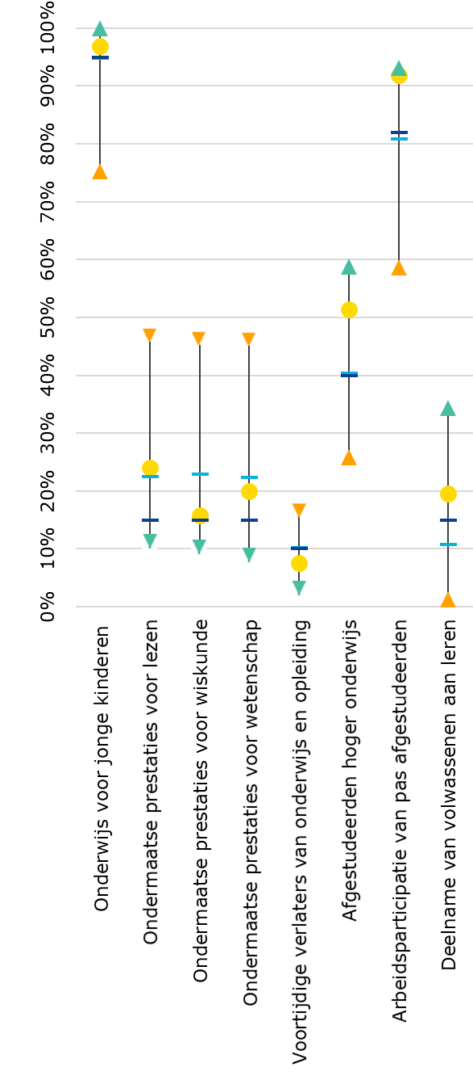

Landprestatie
Beste
presteerder
Slechtste
presteerder
EU-gemiddelde
EU-doelstelling
Landprestatie
Beste
presteerder
Slechtste
presteerder
EU-gemiddelde
EU-doelstelling

